食事・ファイヤー注文書
食 事 等 注 文 書 （株）旭高原 tel:0565-68-3371
提出期限：利用日より4週間前厳守
団 体 名 |  |  |  |  | 担当者名 |  |  |  |  |  |  |  | 電話番号

住 所 |  |  |  |  |  |  |  |  |  |  |  |  | ＦＡＸ番号

Ａ．食事の注文 |  |  |  | 教師分 |  |  | 生徒分 |  |  |  | カウンセラー分 |  |  | 写真屋分 |  | 保護者分

食事方式について すべて料金は同じ。（２）（３）はおかず品数減。
(１)バイキング・・・食堂でバイキング方式。配膳は食材ごとに当番を
決めて配食（マスクゴム手袋、キャップ、マスク着用）
（２）パック①・・・・おかずをパック詰めし、ご飯・汁物は団体で配膳。
おかわりは、ご飯・汁物・お茶のみ。
（３）パック②・・・・おかず・ご飯ともにパック詰めし、おかわり、汁物なし。
パックお茶がついてくる。原則食堂以外の場所で提供。
区分 |  | 月 日 |  |  | 月 日 |  |  |  |  |  | 月 日 |  |  |  | 月 日
 |  | 朝食 | 昼食 | 夕食 | 朝食 |  | 昼食 |  | 夕食 |  | 朝食 | 昼食 |  | 夕食 | 朝食 | 昼食 |  | 夕食
食事方式（必須）
中学生以上
小学生
未就学児
合計（自動計算） |  | 0 | 0 | 0 | 0 |  | 0 |  | 0 |  | 0 | 0 |  | 0 | 0 | 0 |  | 0

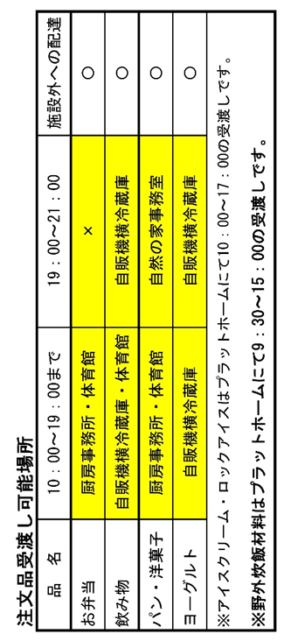
Ｂ．弁当・飲み物・パン・おやつ・氷の注文
『〇／〇』と入力 | 『□：□』と入力 |  | ▼リストから選択 |  |  |  |  |  |  | ▼リストから選択 |  |  |  |  |  | ▼リストから選択
受 取 日 時 |  |  | 注文品（弁当・パン・おやつ） |  |  |  |  | 数量 |  | 注文品（飲み物・氷） |  |  |  |  | 数量 | 受取り場所
月 日 | 時 分
月 日 | 時 分
月 日 | 時 分
月 日 | 時 分
月 日 | 時 分
月 日 | 時 分
月 日 | 時 分
月 日 | 時 分
月 日 | 時 分
月 日 | 時 分
月 日 | 時 分
月 日 | 時 分
月 日 | 時 分
月 日 | 時 分
月 日 | 時 分
月 日 | 時 分
月 日 | 時 分
月 日 | 時 分
月 日 | 時 分
月 日 | 時 分

Ｃ．野外炊飯の注文 |  |  | ※受渡し場所は、【プラットホーム】になります。
＜ メニュー ＞ |  |  |  | 『〇／〇』と入力 |  | 『□：□』と入力 |  |  |  |  |  |  |  |  | 『〇／〇』と入力 |  | 『□：□』と入力
注文品名（リストから） |  | 数 量 |  | 受取日時 |  |  |  | 注文品名（リストから） |  |  |  | 数 量 |  |  | 受取日時
 |  |  | 班 | 月 日 |  | 時 分 |  |  |  |  |  |  |  | 班 | 月 日 |  | 時 分

 |  |  | 班 | 月 日 |  | 時 分 |  |  |  |  |  |  |  | 班 | 月 日 |  | 時 分

 |  |  | 班 | 月 日 |  | 時 分 |  |  |  |  |  |  |  | 班 | 月 日 |  | 時 分

＜ 単品メニュー・体験メニュー ＞ |  |  |  | 『〇／〇』と入力 |  | 『□：□』と入力 |  |  |  |  |  |  |  |  | 『〇／〇』と入力 |  | 『□：□』と入力
注文品名（リストから） |  | 班 構 成 |  | 受取日時 |  |  |  | 注文品名（リストから） |  |  |  | 班 構 成 |  |  | 受取日時
 |  | 人× 班 |  | 月 日 |  | 時 分 |  |  |  |  |  | 人× 班 |  |  | 月 日 |  | 時 分
 |  | 人× 班 |  |  |  |  |  |  |  |  |  | 人× 班
 |  | 人× 班 |  |  |  |  |  |  |  |  |  | 人× 班
 |  | 人× 班 |  | 月 日 |  | 時 分 |  |  |  |  |  | 人× 班 |  |  | 月 日 |  | 時 分
 |  | 人× 班 |  |  |  |  |  |  |  |  |  | 人× 班
 |  | 人× 班 |  |  |  |  |  |  |  |  |  | 人× 班

＜ 野外炊飯追加材料 ・野外炊飯調理代＞ |  |  |  | 『〇／〇』と入力 |  | 『□：□』と入力 |  |  |  |  |  |  |  |  | 『〇／〇』と入力 |  | 『□：□』と入力
注文品名（リストから） |  | 数 量 |  | 受取日時 |  |  |  | 注文品名（リストから） |  |  |  | 数 量 |  |  | 受取日時
 |  |  |  | 月 日 |  | 時 分 |  |  |  |  |  |  |  |  | 月 日 |  | 時 分
 |  |  |  | 月 日 |  | 時 分 |  |  |  |  |  |  |  |  | 月 日 |  | 時 分
 |  |  |  | 月 日 |  | 時 分 |  |  |  |  |  |  |  |  | 月 日 |  | 時 分

Ｄ．ファイヤー用品の注文 |  |  |  | ※ 井げたは、各団体で組み立てていただきます。
 | ▼リストで選択 |  |  |  |  |  | 『〇／〇』と入力 |  |  |  | 『□：□』と入力 |  |  | ▼リストで選択
当てはまる所に○を入力下さい | 注文 | キャンプファイヤーセット |  |  |  |  | 受取日時 |  |  |  |  |  |  | 受取り場所(リスト)
 |  | Ａセット（対応人数約180人以上） |  |  |  |  | 月 日 |  |  |  | 時 分
 |  | Ｂセット（対応人数約180人未満） |  |  |  |  | 月 日 |  |  |  | 時 分
 |  | Ｃセット（対応人数約60人） |  |  |  |  | 月 日 |  |  |  | 時 分
 |  | 必 要 な し

【単品ファイヤー・キャンドルサービス用品の注文】 |  |  |  |  |  |  |  |  |  | 『〇／〇』と入力 |  |  | 『□：□』と入力 |  | ▼リストで選択
 | 商 品 名 |  |  |  |  |  | 数量 |  |  | 月日 |  |  | 時刻 |  | 備考 |  |  |  | 振込

E．その他の参考事項 |  |  |  |  |  |  |  |  |  | ▼リストから選択

 | ・朝食事の水筒の茶は必要ですか？
 | ・請求書は、どの様に作成しますか？
 | ・支払方法は、どちらにされますか？
 | 備考

←記入例
記入例
食 事 等 注 文 書 （株）旭高原 tel:0565-68-3371
提出期限：利用日より4週間前厳守
団 体 名 |  |  |  |  | 担当者名 |  |  |  |  |  |  |  | 電話番号
旭高原自然の家小学校 |  |  |  |  | キキちゃん |  |  |  |  |  |  |  | ○○ー○○○○
住 所 |  |  |  |  |  |  |  |  |  |  |  |  | ＦＡＸ番号
4442893 |  | 豊田市小滝野町坂３８－２５ |  |  |  |  |  |  |  |  |  |  | ○○ー○○○○

Ａ．食事の注文 |  |  |  | 教師分 |  |  | 生徒分 |  |  |  | カウンセラー分 |  |  | 写真屋分 |  | 保護者分

食事方式について すべて料金は同じ。（２）（３）はおかず品数減。
(１)バイキング・・・食堂でバイキング方式。配膳は食材ごとに当番を
決めて配食（マスクゴム手袋、キャップ、マスク着用）
（２）パック①・・・・おかずをパック詰めし、ご飯・汁物は団体で配膳。
おかわりは、ご飯・汁物・お茶のみ。
（３）パック②・・・・おかず・ご飯ともにパック詰めし、おかわり、汁物なし。
パックお茶がついてくる。原則食堂以外の場所で提供。
区分 |  | 2020-04-02 |  |  | 2020-04-03 |  |  |  |  |  | 月 日 |  |  |  | 月 日
 |  | 朝食 | 昼食 | 夕食 | 朝食 |  | 昼食 |  | 夕食 |  | 朝食 | 昼食 |  | 夕食 | 朝食 | 昼食 |  | 夕食
食事方式（必須） |  |  |  | パック① | バイキング |  | 注文弁当
中学生以上 |  |  |  | 10 | 10 |  | 10
小学生 |  |  |  | 85 | 85 |  | 85
未就学児
合計（自動計算） |  | 0 | 0 | 95 | 95 |  | 95 |  | 0 |  | 0 | 0 |  | 0 | 0 | 0 |  | 0

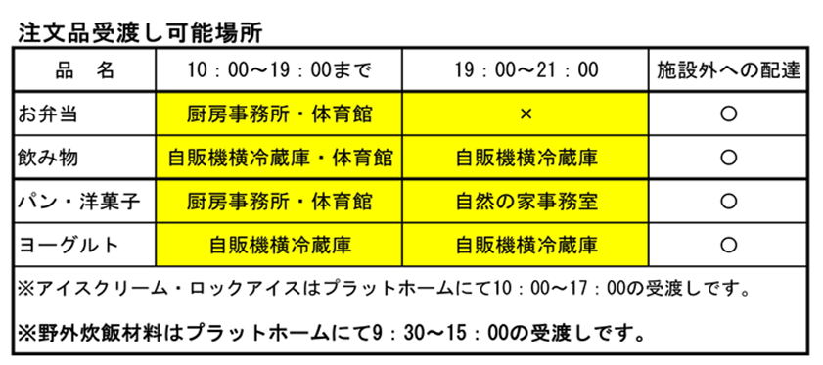
Ｂ．弁当・飲み物・パン・おやつ・氷の注文
『〇／〇』と入力 | 『□：□』と入力 |  | ▼リストから選択 |  |  |  |  |  |  | ▼リストから選択 |  |  |  |  |  | ▼リストから選択
受 取 り 日 時 |  |  | 注文品（弁当・パン・おやつ） |  |  |  |  | 数量 |  | 注文品（飲み物・氷） |  |  |  |  | 数量 | 受取り場所
2020-04-02 | 14:00:00 |  |  |  |  |  |  |  |  | PET緑茶525ml |  |  |  |  | 95 | 体育館
2020-04-02 | 20:00:00 |  | パン サンドロール（チョコ） |  |  |  |  | 95 |  |  |  |  |  |  |  | 事務室

2020-04-03 | 11:30:00 |  | 高原弁当 |  |  |  |  | 95 |  | PET緑茶525ml |  |  |  |  | 95 | 厨房事務所
2020-04-03 | 12:00:00 |  | アイス（バニラ） |  |  |  |  | 95 |  |  |  |  |  |  |  | 他（具体的には電話連絡）
月 日 | 時 分
月 日 | 時 分
月 日 | 時 分
月 日 | 時 分
月 日 | 時 分
月 日 | 時 分
月 日 | 時 分
月 日 | 時 分
月 日 | 時 分
月 日 | 時 分
月 日 | 時 分
月 日 | 時 分
月 日 | 時 分
月 日 | 時 分
月 日 | 時 分

Ｃ．野外炊飯の注文 |  |  | ※受渡し場所は、【プラットホーム】になります。
＜ メニュー ＞ |  |  |  | 『〇／〇』と入力 |  | 『□：□』と入力 |  |  |  |  |  |  |  |  | 『〇／〇』と入力 |  | 『□：□』と入力
注文品名（リストから） |  | 数 量 |  | 受取日時 |  |  |  | 注文品名（リストから） |  |  |  | 数 量 |  |  | 受取日時
カレーライス |  | 12 | 班 | 2020-04-02 |  | 15:30:00 |  |  |  |  |  |  |  | 班 | 月 日 |  | 時 分

 |  |  | 班 | 月 日 |  | 時 分 |  |  |  |  |  |  |  | 班 | 月 日 |  | 時 分

 |  |  | 班 | 月 日 |  | 時 分 |  |  |  |  |  |  |  | 班 | 月 日 |  | 時 分

＜ 単品メニュー・体験メニュー ＞ |  |  |  | 『〇／〇』と入力 |  | 『□：□』と入力 |  |  |  |  |  |  |  |  | 『〇／〇』と入力 |  | 『□：□』と入力
注文品名（リストから） |  | 班 構 成 |  | 受取日時 |  |  |  | 注文品名（リストから） |  |  |  | 班 構 成 |  |  | 受取日時
手作り五平餅 |  | ７人×１０班 |  | 2020-04-02 |  | 10:30:00 |  | 単品カレー |  |  |  | ７人×１０班 |  |  | 2020-04-03 |  | 15:00:00
 |  | ５人× ５班 |  |  |  |  |  |  |  |  |  | ５人× ５班
 |  | 人× 班 |  |  |  |  |  |  |  |  |  | 人× 班
 |  | 人× 班 |  | 月 日 |  | 時 分 |  |  |  |  |  | 人× 班 |  |  | 月 日 |  | 時 分
 |  | 人× 班 |  |  |  |  |  |  |  |  |  | 人× 班
 |  | 人× 班 |  |  |  |  |  |  |  |  |  | 人× 班

＜ 野外炊飯追加材料 ＞ |  |  |  | 『〇／〇』と入力 |  | 『□：□』と入力 |  |  |  |  |  |  |  |  | 『〇／〇』と入力 |  | 『□：□』と入力
注文品名（リストから） |  | 数 量 |  | 受取日時 |  |  |  | 注文品名（リストから） |  |  |  | 数 量 |  |  | 受取日時
ツナ缶（70ｇ） |  | 20 |  | 2020-04-03 |  | 15:00:00 |  |  |  |  |  |  |  |  | 月 日 |  | 時 分
コーン缶（55ｇ） |  | 20 |  | 2020-04-03 |  | 15:00:00 |  |  |  |  |  |  |  |  | 月 日 |  | 時 分
 |  |  |  | 月 日 |  | 時 分 |  |  |  |  |  |  |  |  | 月 日 |  | 時 分

Ｄ．ファイヤー用品の注文 |  |  |  | ※ 井げたは、各団体で組み立てていただきます。
 | ▼リストで選択 |  |  |  |  |  | 『〇／〇』と入力 |  |  |  | 『□：□』と入力 |  |  | ▼リストで選択
当てはまる所に○を入力下さい | 注文 | キャンプファイヤーセット |  |  |  |  | 受取日時 |  |  |  |  |  |  | 受取り場所(リスト)
 | ○ | Ａセット（対応人数約180人以上） |  |  |  |  | 2020-04-02 |  |  |  | 16:30:00 |  |  | ﾌｧﾐﾘｰﾌｧｲﾔｰ場
 |  | Ｂセット（対応人数約180人未満） |  |  |  |  | 月 日 |  |  |  | 時 分
 |  | Ｃセット（対応人数約60人） |  |  |  |  | 月 日 |  |  |  | 時 分
 |  | 必 要 な し

【単品ファイヤー・キャンドルサービス用品の注文】 |  |  |  |  |  |  |  |  |  | 『〇／〇』と入力 |  |  | 『□：□』と入力 |  | ▼リストで選択
 | 商 品 名 |  |  |  |  |  | 数量 |  |  | 月日 |  |  | 時刻 |  | 備考
 | 灯油1ℓ |  |  |  |  |  | 5 |  |  | 2020-04-02 |  |  | 16:00:00 |  | 雨天のみ
 | 丸太1本 |  |  |  |  |  | ４本 |  |  | 2020-04-02 |  |  | 16:00:00 |  | 雨天のみ
 | ろうそく１本小（1号） |  |  |  |  |  | 14本 |  |  | 2020-04-02 |  |  | 17:00:00 |  | 雨天のみ
 | アルミケース（外径7.5mm 165枚入） |  |  |  |  |  | ８５個 |  |  | 2020-04-02 |  |  | 19:00:00 |  | 雨天のみ

E．その他の参考事項 |  |  |  |  |  |  |  |  |  | ▼リストから選択

 | ・朝食事の水筒の茶は必要ですか？ |  |  |  |  |  |  |  |  | 不要
 | ・請求書は、どの様に作成しますか？ |  |  |  |  |  |  |  |  | 分割
 | ・支払方法は、どちらにされますか？ |  |  |  |  |  |  |  |  | 振込
 | 備考

